所有词条
词条ID | 词条编号 ID | 初步整理负责人 | 初步整理 | 词条原语言 Entry Source Language | 类型 Type | 负责人 Manager | 文本 Text | 图片 Images | 笔记 Notes | 审阅 Review | 关联 Relations | 同一提出者 | 概念相关 | 公众号标题 | 小红书标题 | Bilibili标题 | 提出者 | 提出者照片-1 | 照片来源 | 提出年份 | 提出地点 | 出处 | 出处封面-1 | 出处封面图片来源 | 相关著作 | 贡献者 | 贡献者身份 | 收录日期 | 编辑/审阅 | 简要释义 | 详细释义 | 原详细释义 | 释义配图 | 释义配图来源 | 例句 | AIGC配图-1 | 学科类型 | 笔记内容1 | 笔记贡献者1 | 笔记贡献者学科1 | 笔记内容2 | 笔记贡献者2 | 笔记贡献者学科2 | 笔记内容3 | 笔记贡献者3 | 笔记贡献者学科3 | 笔记节选 | 笔记节选贡献者 | 父记录
理性无知 |  | 陈飞樾 Feiyue | true |  | 通用 General | 陈飞樾 Feiyue | true | true | true | false | false |  | 倦怠态度 | 不动脑子做决定，反而是最优的？ | 不动脑子做决定，反而是最优的？ |  | 安东尼·唐斯（Anthony Downs，1930—2021） 美国的经济学家 | 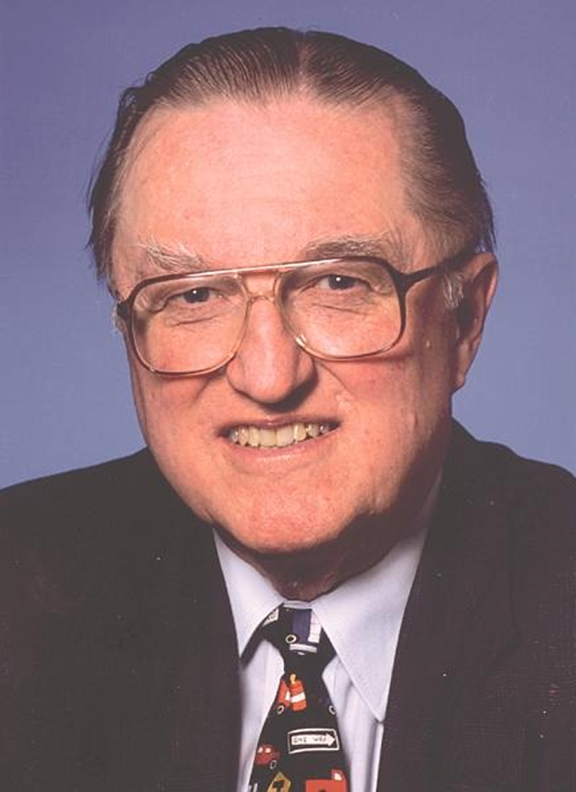 | 照片来源 Brookings Institution（Brookings.edu），作者未署名。 | 1957 | 美国 | An Economic Theory of Democracy (1957)，中文版《民主的经济理论》 | 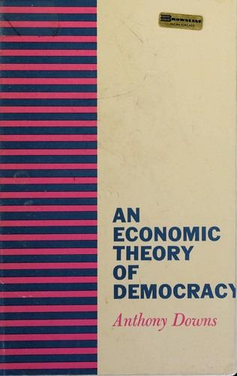 | Open Library（OL6224628M）。 | 曼瑟尔·奥尔森（Mancur Olson），The Logic of Collective Action (1965)，中文常译《集体行动的逻辑》 The Oxford Handbook of Public Choice (2019)，中文未核实 | Diane | 牛津大学比较政治学研究生；沙丘词典第一期共创会成员 | 2025/08/12 | 沙丘研究所（Gemini 2.5 Pro辅助润色），网站中收录的内容可能基于社交媒体中的内容做了进一步编辑和润色。 | 一种基于成本收益计算的、合乎逻辑的无知选择 | 一场重要的选举即将举行，候选人们都各自准备了洋洋洒洒、长达数百页的政策方案，涵盖了经济、外交、环境、教育等方方面面。作为一名理性的选民，你想要做出一个明智的决定。但要做到这一点，你可能需要花费数十乃至上百个小时来阅读这些方案，查阅相关的经济数据，理解复杂的法案条款，并分辨各种媒体报道中的真伪。 完成这一系列研究需要付出的时间、精力和金钱，即“信息成本”，是相当高昂的。然而，你投下的这一票，在数以百万计的选票中，能够最终影响选举结果的概率微乎其微。 “理性无知”理论指出，当获取知识的成本高于其预期收益时，个体选择无知是合乎逻辑的。在大型选举这类公共决策中，明智的结果虽是人人共享的“公共物品”，但选民个人为透彻了解议题所付出的高昂信息成本，与其选票能影响最终结果的微小概率所带来的收益极不相称。 因此，许多选民策略性地选择无知或弃权，这并非源于懒惰或麻木，而是一种对个体来说最高效的资源分配方式。然而，这种个体理性一旦成为集体现象，便会侵蚀民主根基，使决策易被少数信息灵通的利益集团绑架，从而失去广泛的民意代表性。所以，如何有效降低信息门槛并激发公众参与，是现代民主社会面临的核心挑战。 |  |  |  | 我们不会花时间去研究自己购买的牙膏中每一种化学成分的详细报告，而是凭借对品牌的大致印象做出购买决策，这便是日常消费领域中一种普遍的“理性无知”。 | 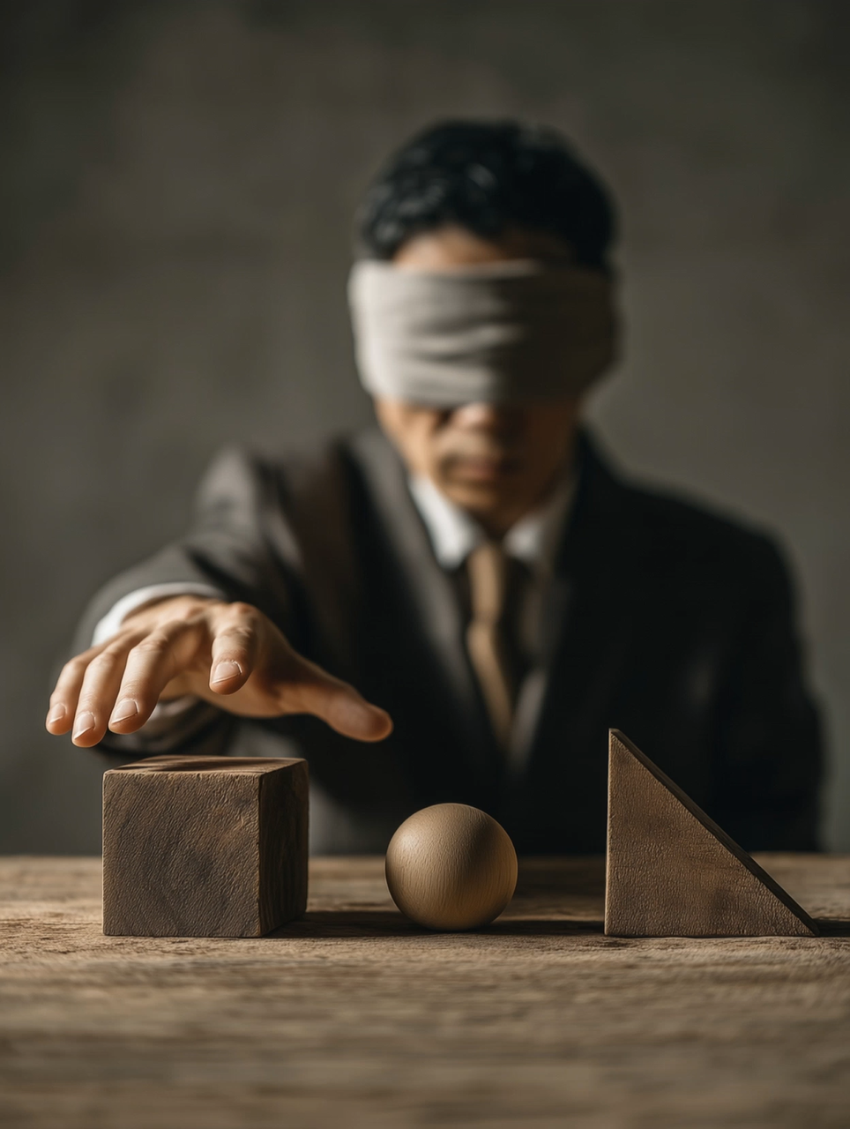 | 法学 Law 经济学 Economics | 沙丘之前也分享过倦怠态度（Blasé Attitude）。在20世纪初，齐美尔提出这一概念时，观察到在大都市生活的人由于有过多的外部刺激（stimuli），很容易精神过载，因此需要采取一种麻木、厌倦和冷漠态度以保护自己的精神。互联网则比城市更加充斥着感官刺激和超量的信息。 在现在大家选择“理性无知”，或许不完全因为获取信息的难度，更是因为持续的关心所带来的情绪太过于令人疲惫。这种认知上的策略可能也是一种情绪保护机制。 | 雅伦 | 建筑学 | 在这个视角下可以解释川普如何让人们“主动投出违反自身利益的一票”。他私有化医疗和教育、增加关税的policy其实严重侵犯了人们的利益……然而低收入、长工时的群体尤其没有时间和精力研究具体policy，合理逻辑地选择无知，于是只能依靠身份认同、竞选者的形象、口号、符号作出决定…… | 欣然 | 人类学&电影研究 | 唐斯提出“理性无知”的1950年代是由报纸和电视的时代。人们获取信息的挑战在于如何穿透有限且高度同质化的“主流叙事”，深挖候选人真实的意图。 七十年后的今天，人们不再苦于信息的稀缺，反而被信息的洪流淹没。妨碍理解的是严重的信息过载以及其中真假难辨的巨量噪音。许多人放弃了“求甚解”，转而更多地依赖情感、认同感或直觉来做决定。 有趣的是，尽管媒体景观发生了天翻地覆的变化，但“理性无知”作为一种应对策略似乎依然有效。语境虽变，结果何其相似。 | 飞樾 | 城市学 | 在现在大家选择“理性无知”，或许不完全因为获取信息的难度，更是因为持续的关心所带来的情绪太过于令人疲惫。 | 雅伦
Rational Ignorance |  | 陈飞樾 Feiyue | true |  | 通用 General | 陈飞樾 Feiyue | true | true | true | false | false |  | Blasé Attitude |  |  |  | Anthony Downs (1930—2021), American economist |  | Brookings Institution (Brookings.edu), photographer not credited. | 1957 | United States | An Economic Theory of Democracy (1957) |  | Open Library（OL6224628M）。 | Mancur Olson, The Logic of Collective Action (1965) The Oxford Handbook of Public Choice (2019) | Diane | Graduate student in Comparative Politics, University of Oxford; member of the first Dunes Workshop Dictionary co-creation cohort. | 2025/08/12 | Dunes Workshop (Gemini 2.5 Pro–assisted editing), content featured on this website may have been further edited and refined based on material from social media. | logical choice of remaining uninformed based on cost-benefit calculation | An important election is approaching, and each candidate has released hundreds of pages of policy proposals covering the economy, foreign affairs, the environment, education, and more. As a rational voter, you want to make an informed choice. But to do so, you might need to spend dozens or even hundreds of hours reading those plans, checking economic data, parsing complex legal provisions, and sorting truth from falsehood in media reports. The time, energy, and money needed to complete this research—“information costs”—are substantial. Meanwhile, the probability that your single ballot will ultimately affect the outcome among millions of votes is vanishingly small. The theory of “rational ignorance” holds that when the cost of acquiring knowledge exceeds the expected benefit, it is logically consistent for individuals to remain uninformed. In large-scale public decisions like national elections, wise outcomes are a “public good” enjoyed by everyone, but the high information costs borne by individual voters are grossly disproportionate to the tiny expected benefit, given the low probability that any single vote will change the result. Therefore, many voters strategically choose ignorance or abstention—not out of laziness or apathy, but as the most efficient allocation of personal resources. Yet when this individually rational behavior becomes widespread, it corrodes the foundations of democracy, allowing decisions to be captured by narrow, well-informed interest groups and undermining broad representativeness. Reducing information barriers and fostering public participation is thus a core challenge for modern democracies. |  |  |  | We don’t spend time studying detailed reports on every chemical ingredient in the toothpaste we buy; instead, we rely on broad impressions of brands to make purchasing decisions—an everyday form of “rational ignorance” in consumer markets. |  | 法学 Law 经济学 Economics | Dunes previously shared an entry, “blasé attitude.” When Simmel proposed the concept in the early 20th century, he observed that people living in large cities were exposed to abundant external stimuli and easily became mentally overloaded, so they adopted numbness, weariness, and indifference to protect themselves. The internet saturates us with even more sensory stimulation and excessive information. Today, people may choose “rational ignorance” not only because information is hard to obtain, but because sustained attention is emotionally exhausting. This cognitive strategy can also function as an emotional defense mechanism. | Yalun | Architecture | From this perspective, we can explain how Trump got people to “actively cast a vote against their own interests.” His policies—privatizing health care and education, and raising certain taxes—actually harmed people’s interests. Yet low-income groups who work long hours lack the time and energy to study specific policies and thus rationally choose ignorance; they end up deciding based on identity, a candidate’s image, slogans, and symbols. | Xinran | Anthropology&Film Studies | In the 1950s when Downs proposed “rational ignorance,” it was the era of newspapers and television. The key challenge in obtaining information was piercing limited and highly homogenized “mainstream narratives” to uncover candidates’ true intentions. Seventy years later, people are no longer suffering from information scarcity; instead, they are submerged in a deluge. What impedes understanding is severe information overload and the immense noise in which truth and falsehood are hard to tell apart. Many have given up digging for full understanding, relying more on emotion, identity, or intuition to decide. Interestingly, despite the dramatic transformation of the media landscape, “rational ignorance” still seems effective as a coping strategy. The context has changed, yet the outcomes look remarkably similar. | Feiyue | Urbanism | Today, people may choose “rational ignorance” not only because information is hard to obtain, but because sustained attention is emotionally exhausting. | Yalun | 理性无知
可供性 |  | 陈飞樾 Feiyue | false |  | 通用 General | 陈飞樾 Feiyue | false | false | false | false | false
主体间性 |  |  | false |  | 通用 General | 陈飞樾 Feiyue | false | false | false | false | false
非场所 |  | 陈飞樾 Feiyue | true | Non-lieux | 通用 General | Yalun Li 陈飞樾 Feiyue | true | true | true | false | false |  | 倦怠态度异托邦 | 那些千篇一律又不建立真实人际关系的机场车站 | 沙丘词典丨「非场所」 |  | 马克·奥热（Marc Augé, 1935-2023） 法国人类学家 | 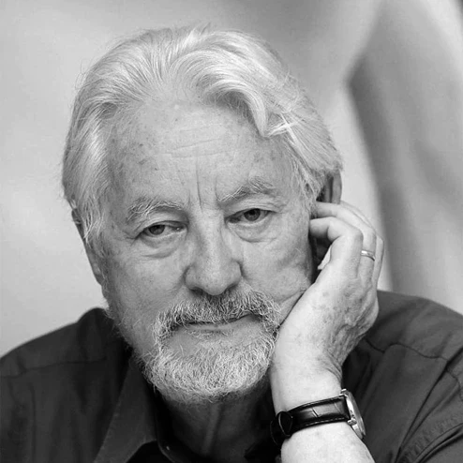 | https://seagullbooks.org/，作者未署名。 | 1992 | 法国 | 《非地方：超现代人类学引论》（Non-Lieux: Introduction à une anthropologie de la surmodernité） 1992年 商务印书馆（2021年中文版）；台湾版名为《非地方：超現代人類學導論》，群学出版社。 |  |  | 《地铁上的民族学家》（Un ethnologue dans le métro），广西师范大学出版社。 《空间生产》（The Production of Space），虽为亨利·列斐伏尔（Henri Lefebvre）所著，但常与此概念对照阅读，商务印书馆。 | 陈飞樾 | 沙丘研究所创始人 | 2023/09/19 | 沙丘研究所（Gemini 2.5 Pro辅助润色），网站中收录的内容可能基于社交媒体中的内容做了进一步编辑和润色。 | 不具归属感、关系性和历史性的空间 | 想象一下你正坐在机场的候机大厅，周围是来自世界各地、拖着行李箱的陌生人。你们短暂地共享这个空间，但彼此之间没有任何交流，对这个地方也没有任何情感依附。一旦航班起飞，这个候机厅就会从你的记忆中淡去，仿佛你从未去过。 这就是“非场所”的核心体验。“非场所”指的就是这些当代世界中，缺乏身份感、历史感或社会互动的空间，它们是功能性的中转站，例如高速公路、连锁酒店的房间、大型购物中心，甚至是ATM机前。与传统的人类学“场所”（例如一个村庄、一座教堂或一个老宅）相反，这些空间通常是短暂的、匿名的，人们在其中只遵循简单的规则，而不会形成有意义的联系或体验。 法国人类学家马克·奥热指出，在以信息爆炸、个体化、全球化和城市化为特征的“超现代性” (surmodernité) 社会中，人们越来越看重效率和功能性，这类空间正以前所未有的速度激增。 中文里，“非场所”有时也译作“非地点”或“非地方”。 |  |  |  | 遍布全球的连锁咖啡店，其标准化的装修和菜单，使其成为一个典型的“非场所”——无论你身在纽约还是上海，体验都是一致的、可预测的，却唯独缺少了本地的独特性和人情味。 | 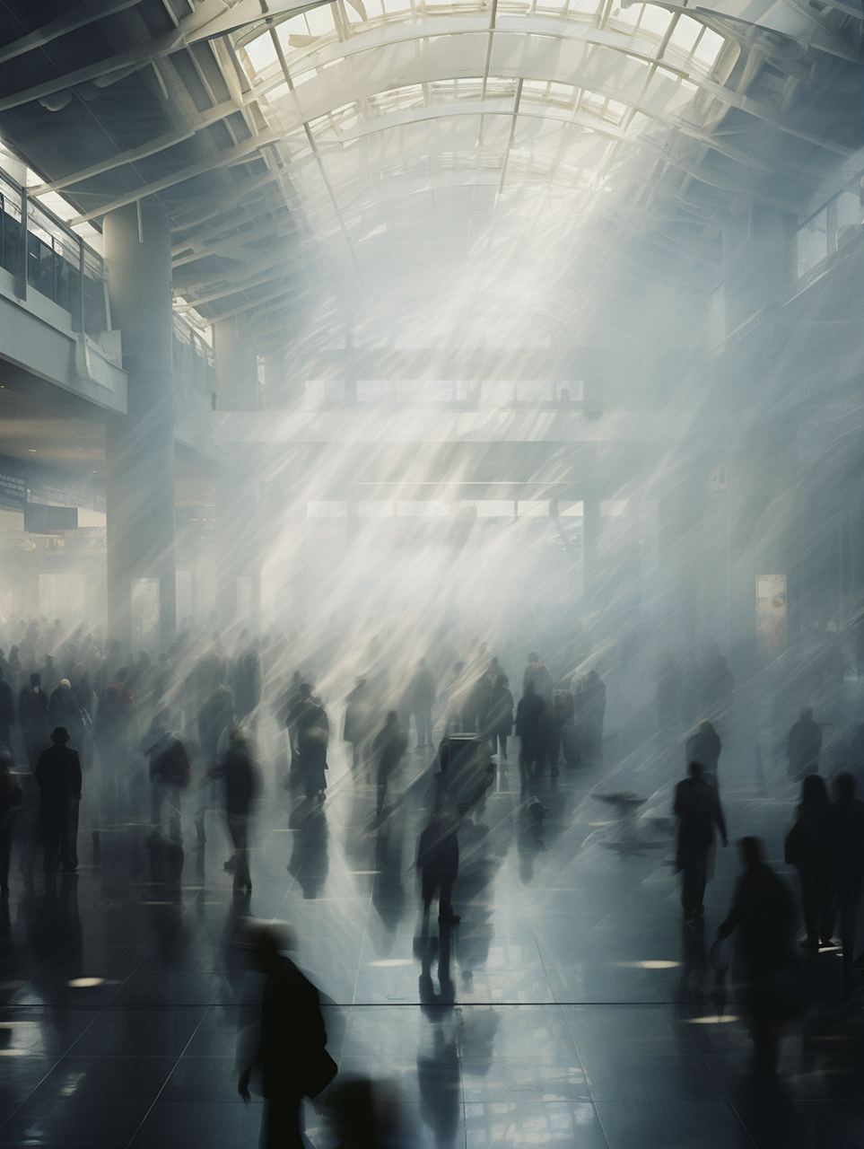 | 法学 Law 工学 Engineering | 雅伦曾经跟我描述过这样的感受：她恐惧小村庄，在那里，每个村民间都互相认识。相反，她在东京、纽约、伦敦的地铁空间感到愉悦，即便这些空间很多时候“千篇一律”，就像马克·奥热所批判的。我同意她的描述：在这样的大都市空间中，“我可以消失”。这里没有熟人社会，大家各自奔忙，“我”也从传统中国的人情义务中解放出来。这样说起来，“非场所”既是现代社会的产物，也是现代社会的精神缓冲区。 田沙耶香有一部小说叫做《便利店人间》。这里的空间也是一个典型“非场所”——24小时灯火通明，货架摆放永远标准化，店员说着标准化的“欢迎光临”。但对于社会边缘人主角来说，正是这种剥离了复杂人际关系、甚至剥离了“个性”的机械化空间，给了她最大的安全感。 在非场所里，这种“匿名性”在某些时刻可以构成一种解脱。那种悬浮的、不属于任何地方的虚空感或许也在向我们交出另一种诗意的可能。建筑师们常常谈“在地”，但有时候，是否正因为“不在此地”，我们才得以短暂地喘息？ | 飞樾 | 城市学 |  |  |  |  |  |  | “非场所”既是现代社会的产物，也是现代社会的精神缓冲区。 | 飞樾
Non-place |  | 陈飞樾 Feiyue | false | Non-lieux | 通用 General | Yalun Li 陈飞樾 Feiyue | false | false | false | false | false |  |  |  |  |  |  |  |  | 1992 | France |  |  |  |  | Feiyue | Founder of Dunes Workshop | 2023/09/19 | Dunes Workshop (Gemini 2.5 Pro–assisted editing), content featured on this website may have been further edited and refined based on material from social media. |  |  |  |  |  |  |  |  |  | Feiyue | Urbanism |  |  |  |  |  |  |  | Feiyue | 非场所
隔都 |  |  | false |  | 通用 General | Yalun Li | false | false | false | false | false
机构 | CN0001 |  | false |  | 关于词的词 The Making of Dictionary | 陈飞樾 Feiyue | false | false | false | false | false
异托邦 |  | 陈飞樾 Feiyue | true | Heterotopia | 通用 General | Yalun Li | false | false | false | false | false |  | 全景敞视 | 沙丘词典丨（二）“异托邦”是什么意思？ |  |  | 米歇尔·福柯（Michel Foucault，1926—1984） 法国哲学家、社会理论家 | 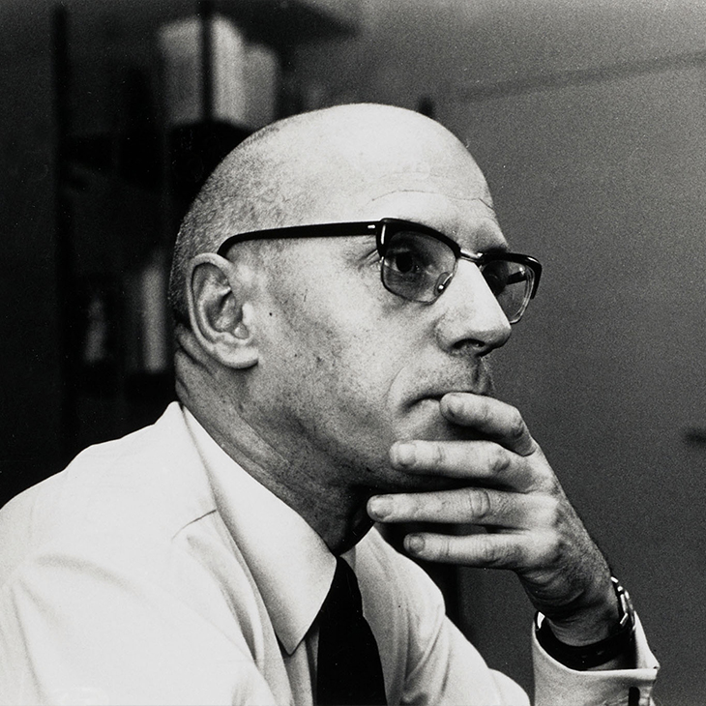 | Collège de France | 1967 | 法国 | 《另类空间》（Des espaces autres），1984年发表于《建筑、运动、连续性》杂志（中文收录于《福柯文选》，北京大学出版社或其他选集；台版/港版多译作《异质空间》或《其它空间》） |  | Progressive Geographies | 《词与物》（Les Mots et les choses），1966年（上海三联书店） （注：福柯在此书中首次简短提及该词，但在1967年的讲座中才作为空间概念详细定义） | 陈飞樾，李雅伦 | 沙丘研究所创始人 | 2019/10/05 | 任贝蕾，沙丘研究所（Gemini 3.0 Pro辅助润色），网站中收录的内容可能基于社交媒体中的内容做了进一步编辑和润色。 | 真实存在却运行着另类规则的社会空间 | 想象一下，你正行走在一座繁忙的现代都市中。上一秒，你还在遵守着红绿灯和交通规则，随着人流匆忙赶路；下一秒，当你推开某扇大门，突然踏入了一座古老的公墓，或者走进了一间正在演出的剧场，甚至是被关入了一家精神病院。 那一瞬间，物理上的你虽然仍在城市之中，但你感知的“空间”却发生了质变：公墓里的时间仿佛凝固了，不再随墙外的车流流逝；剧场里的方寸舞台，在一个晚上就能演绎出一生一世。这些场所就像是现实肌肤上的一个个“毛孔”，它们虽然处于城市肌理之中，却在某些方面表现出与周围环境截然不同的异质性。 这就是米歇尔·福柯所定义的“异托邦”（Heterotopia）。从构词上看，它由“异质的”（hetero-）与“地方”（topia）两部分组成。我们都熟悉“乌托邦”（Utopia），那是一个根本不存在的美好假想地；而异托邦，则是那些在真实世界中“被有效实现了的乌托邦”。 福柯曾用镜子来做一个绝妙的比喻：镜子里的影像是虚幻的、不存在的，这是一个“乌托邦”；但这面镜子本身作为一个物体，又是实实在在挂在墙上的，它折射并翻转了你所处的真实空间。因此，镜子本身就是一个处于现实与虚幻之间的“异托邦”。 在当下的社会学与建筑学讨论中，这个概念被赋予了更多反叛的色彩。它常被视为对主流文化或霸权制度的一种抵抗空间，是多元文化得以在均质化的城市中共存的避难所或试验田。 | 异托邦是一个年轻的概念，它由学者福柯于1967年提出 1。粗浅地来说，这个听起来非常炫酷的词可以理解为“另类空间”。 要明白这个词，绕不过它词源上的探究；要探究它的词源，绕不过比它老的另一个词——乌托邦（Utopia）。“Utopia”由两部分组成：“非（u→ou→not）”与“地方（topia→topos→place）”。从词源学上来讲，乌托邦的意思是“非地方”——不存在的地方。 同理，“heterotopia”则是由“异质的（hetero-）”与“地方（topia→topos→place）”两部分组成。其它词，诸如“反乌托邦（Dystopia）”，也是类似的造词结果。不过，不同于“乌托邦”与“反乌托邦”二词所指代的假想、空想性质的场所，“异托邦”是真实世界中可以实际找到的。在福柯的定义中，精神病院、公墓、妓院、剧场等空间，都可以被理解为“异托邦”——它们都在某个方面表征出高度不同于其他城市空间的特殊的，异质的，或说另类的社会关系。 彻底厘清这一概念不是一件容易的事。这个词被创造出来以后，已在学术界被广泛使用了数十载，它也因此拥有了更丰富厚重的语义。回到上世纪六七十年代，我们可以试图弄清福柯最初创造和使用这个词的语境。 在那个年代，许多社会学的论述初步开始转向于关注空间和场所的讨论。深耕于社会、空间与权力等领域的福柯认为，我们仍需对空间进行更深层的理解。空间，并不是可以被随意填充的某种同质化连续体的空缺；而应该说，它是由社会关系描述定义的场所。关系与场所并存而且不可叠合。譬如说，交通系统——公路、铁道等场所，它们即是被传输关系所描述定义的。在这当中，福柯感兴趣的是一种与所有其他场所都产生关联却相反（颠倒或镜像）的场所，他定义其为乌托邦或异托邦。 福柯本人认为异托邦有这样一些特征： 每种文化中都能找到异托邦，它们以不同的形式存在。比方说在原始文明中的“危机异托邦（crisis heterotopia）”，它为处在危机情况中的人（怀孕的女人，老人等）设置。当代的“偏离异托邦（heterotopia of deviation）”是为社会中偏离常规的人设置的特定性场所，比方说精神病院。 有一些异托邦，虽一直拥有相同的功能，其含义却会随社会变化而变化。比方说公墓，它从城市中心的集体纪念场所，转变为城市边缘的可交易产权场所。 异托邦可以是在“空间”上另类的。它可以是在同一物理空间中并置多个现实中互不相关的空间。比方说剧院舞台，它在现实空间不变的情况下，能够表现戏剧情节中多个不同的场所。 异托邦也可以是在“时间”上另类的。比方说博物馆，这个场所中集中性地展示了某一段凝固后的时间的切片。它是时间的叠加或压缩。同样，像集市或嘉年华这样的异托邦，它们因为不断地移动和转移而永远是“暂时性的”。它的所有社会关系表现出“临时性”，是一个“时间”上的另类空间。 异托邦可以是被隔离的，无法自由进入或离开的场所。比方说监狱。 异托邦可以为社会制造幻想，比方说妓院（性幻想）；它也可以为社会制造另一种完全真实的社会（副本），比方说殖民地。 由于福柯在很多其他著作中讨论后现代主义以及权力意志的批判，在当下的学术讨论中，人们常常将异托邦的概念与少数群体联系起来，认为其代表一种对主流文化的抵抗。这样的假设并不全面。追根溯源来讲，当我们谈及异托邦这一概念时，它可以泛指上述六条特征中的任何一种的空间。当然，当我们谈及福柯和很多后现代理论学家，如大卫哈维对这个词的使用时，它确实经常带有批判主流的含义。 1 Foucault, Michel. “Of Other Spaces, Heterotopias.” Translated from Architecture, Mouvement, Continuité no. 5 (1984): 46-49. |  |  | 考古博物馆在城市中创造了一个“异托邦”，因为它把数千年前的时空带入了今天的世界。 | 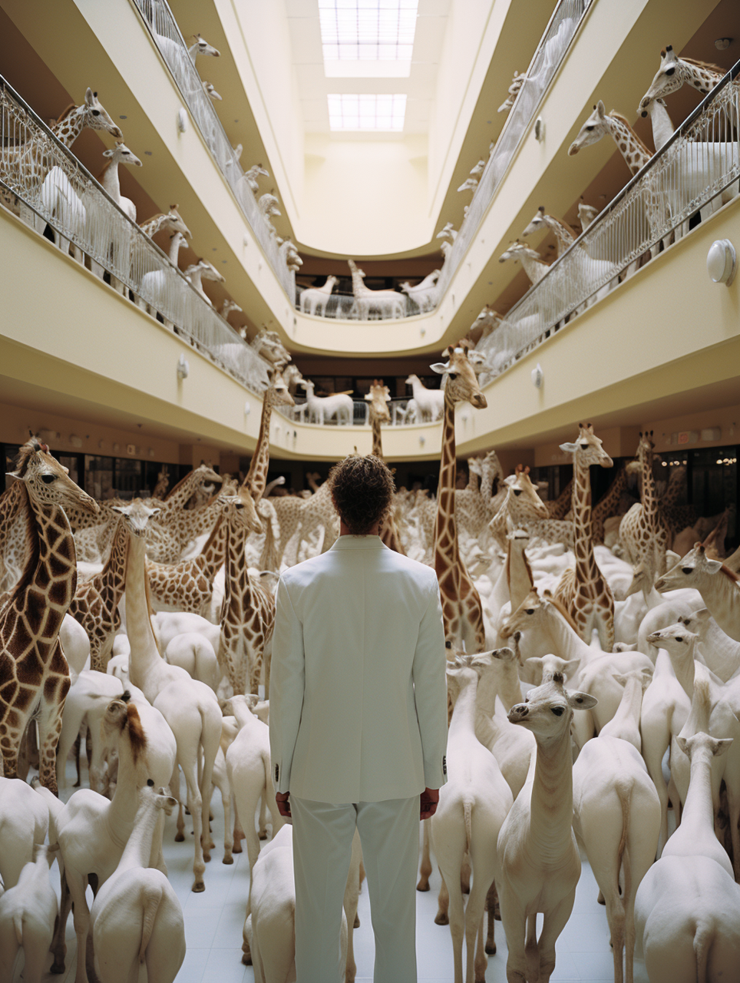 | 法学 Law 工学 Engineering 哲学 Philosophy
Heterotopia |  | 陈飞樾 Feiyue | true | Heterotopia | 通用 General | Yalun Li | false | false | false | false | false |  |  |  |  |  | Michel Foucault (1926–1984), French philosopher and social theorist. |  | Collège de France | 1967 | France | "Des espaces autres" (Of Other Spaces), published in the journal Architecture, Mouvement, Continuité in 1984. |  | Progressive Geographies | Les Mots et les choses (The Order of Things), 1966. (Note: Foucault briefly mentioned the term in this book, but detailed it as a spatial concept in the 1967 lecture.) | Feiyue, Yalun | Founders of Dunes Workshop | 2019/10/05 | Beilei, Dunes Workshop (Gemini 3.0 Pro–assisted editing), content featured on this website may have been further edited and refined based on material from social media. | A physically real social space that operates under alternative rules | Imagine yourself navigating a bustling modern metropolis. One moment, you are obeying traffic lights and regulations, rushing along with the crowd; the next, as you push open a door, you suddenly step into an ancient cemetery, enter a theater in the midst of a performance, or are perhaps confined within a psychiatric institution. In that instant, while physically remaining within the city, your perception of "space" undergoes a qualitative transformation: time in the cemetery seems to congeal, no longer flowing with the traffic outside the walls; the square inches of the theater stage can enact an entire lifetime in a single evening. These places function like "pores" on the skin of reality; though embedded within the urban fabric, they exhibit a heterogeneity that is starkly distinct from their surroundings. This is precisely what Michel Foucault defined as "Heterotopia." Etymologically, the term is composed of "hetero-" (different/other) and "-topia" (place). We are all familiar with "Utopia," a fundamentally non-existent, idyllic imaginary place; Heterotopias, by contrast, are those "effectively enacted utopias" within the real world. Foucault once employed the mirror as a brilliant metaphor: the image within the mirror is illusory and non-existent—a "Utopia"; yet the mirror itself, as an object, hangs tangibly upon the wall, refracting and inverting the real space you occupy. Thus, the mirror itself constitutes a "Heterotopia" situated between reality and illusion. In contemporary sociological and architectural discourse, this concept has been imbued with more rebellious connotations. It is often regarded as a space of resistance against mainstream culture or hegemonic systems—a sanctuary or testing ground where multiculturalism can coexist within the homogenized city. |  |  |  | The archaeological museum creates a 'heterotopia' within the city, as it introduces the spacetime of millennia past into the contemporary world. |  | 法学 Law 工学 Engineering 哲学 Philosophy |  |  |  |  |  |  |  |  |  |  |  | 异托邦
全景敞视 |  | 用户558282 | false |  | 通用 General | Yalun Li | false | false | false | false | false
控制论 |  | 用户558282 | false |  | 关于词的词 The Making of Dictionary |  | false | false | false | false | false
倦怠态度 |  | 用户558282 | false |  | 通用 General | Yalun Li | false | false | false | false | false
Blasé Attitude |  | 用户558282 | false |  |  | Yalun Li | false | false | false | false | false |  |  |  |  |  |  |  |  |  |  |  |  |  |  |  |  |  |  |  |  |  |  |  |  |  |  |  |  |  |  |  |  |  |  |  |  |  | 倦怠态度
灵韵 |  | 用户558282 | false |  | 通用 General | Yalun Li | false | false | false | false | false
叙事内镜 |  | 用户558282 | false |  | 关于词的词 The Making of Dictionary | Yalun Li | false | false | false | false | false
档案热 |  | 用户558282 | false |  | 关于词的词 The Making of Dictionary | Yalun Li | false | false | false | false | false
表层阅读 |  |  | false |  | 关于词的词 The Making of Dictionary | 陈飞樾 Feiyue | false | false | false | false | false
关怀阶级 |  | 用户558282 | false |  | 通用 General |  | false | false | false | false | false
压缩现代性 |  | 用户558282 | false |  | 通用 General |  | false | false | false | false | false
阈限空间 |  | 用户558282 | false |  | 通用 General | Yalun Li | false | false | false | false | false
课题分离 |  | 用户558282 | false |  | 通用 General | 李若竹 | false | false | false | false | false
电影眼 |  | 用户989896 | false |  | 通用 General |  | false | false | false | false | false
赛博格 |  | 用户989896 | false |  | 通用 General | Yalun Li | false | false | false | false | false
牲人 |  | 用户989896 | false |  | 通用 General |  | false | false | false | false | false
熵 |  | 用户989896 | false |  | 通用 General |  | false | false | false | false | false
精神熵 |  |  | false |  | 通用 General |  | false | false | false | false | false
*零工经济 |  | 用户989896 | false |  | 通用 General |  | false | false | false | false | false
廓落 |  |  | false |  | 通用 General |  | false | false | false | false | false
布宜诺斯艾利斯 |  | 陈飞樾 Feiyue | false |  | 城市名 Cities | 陈飞樾 Feiyue | false | false | false | false | false |  |  | 城市名研究丨「她像水和空气一样永恒」 | 「她像水和空气一样永恒」 |  | 佩德罗·德·门多萨（Pedro de Mendoza，1499—1537） 西班牙征服者 胡安·德·加莱（Juan de Garay，1528—1583） 第二次建城者 |  |  | 1536 | 阿根廷 |  |  |  |  |  |  |  |  | 好风/好空气 | 对于一名16世纪的西班牙水手，当漂泊在茫茫大西洋上，最大的恐惧不仅仅是风暴，还有一种看不见的杀手——“瘴气”。在中世纪的医学观念里，人们坚信沼泽地散发的恶臭（bad air）是致病的元凶，意大利语将其称为“Malaria”（Mal-坏 + Aria-空气），这正是“疟疾”一词的由来。 当你终于穿越大洋，来到拉普拉塔河的入海口，你会做什么？你会深深地吸一口气。这里没有腐烂的沼泽气味，只有清冽、强劲的海风。为了感谢这救命的“好空气”，也为了向保佑航海顺利的守护神致敬，这里被命名为“布宜诺斯艾利斯”（Buenos Aires）——字面意思就是“好空气”或“良风”。 这座城市的建立经历了一波三折。1536年，一位西班牙探险家（佩德罗·德·门多萨）在此建立了第一个定居点，但因与当地原住民的冲突激烈，该城不久后被迫废弃。直到1580年，胡安·德·加莱（Juan de Garay）重返此地，在附近重建了城市，并将其正式命名为“圣三一城与良风圣母港”。 进入殖民时期后，凭借其优越的地理位置，布宜诺斯艾利斯迅速发展成为西班牙帝国的重要贸易港口。随着力量的积蓄，它在政治上也逐渐觉醒：1810年，这里成为了阿根廷独立运动的中心；1816年，阿根廷正式宣布独立，布宜诺斯艾利斯作为国家首都继续扩张。直至今日，它依然是阿根廷无可替代的政治、文化和经济中心。 | 布宜诺斯艾利斯的名字意为“好空气”或“好风”。16世纪的西班牙航海者常向“良风圣母”祈祷，祈求航行顺利并避免船只失事。另有一种说法是，那时候的人认为此处是空气清新的地方，远离沼泽地带的恶臭，而沼泽是按蚊的滋生地，蚊虫又滋生疟疾。 1536年，一位西班牙探险家在此建立了第一个定居点，但因和本地人的冲突而废弃。1580年，胡安·德·加莱在附近重建了布宜诺斯艾利斯（圣三一城与良风圣母港）。在殖民时期，布宜诺斯艾利斯成为西班牙帝国的重要港口，贸易迅速发展。1810年，布宜诺斯艾利斯成为阿根廷独立运动的中心。1816年，阿根廷正式宣布独立，布宜诺斯艾利斯作为国家首都继续发展，直至今日都是国家的政治、文化和经济中心。 |  |  |  |  | 历史学 History 工学 Engineering
反训词 |  |  | false |  | 通用 General | 陈飞樾 Feiyue | false | false | false | false | false
反义复词 |  |  | false |  | 通用 General | 陈飞樾 Feiyue | false | false | false | false | false
事件视界 |  | 用户989896 | false |  | 通用 General |  | false | false | false | false | false
行为倒错 |  | 用户989896 | false |  | 通用 General | 李若竹 | false | false | false | false | false
新穷人 |  | 用户989896 | false |  | 通用 General | 李若竹 | false | false | false | false | false
悬浮 |  | 用户989896 | false |  | 通用 General |  | false | false | false | false | false
耶路撒冷 |  |  | false |  | 城市名 Cities | 李若竹 | false | false | false | false | false
维佐人 |  | 用户989896 | false |  | 通用 General |  | false | false | false | false | false
同源词(Cognates) |  |  | false |  | 关于词的词 The Making of Dictionary | 陈飞樾 Feiyue | false | false | false | false | false
同源异形词 (Doublets) |  |  | false |  | 关于词的词 The Making of Dictionary | 陈飞樾 Feiyue | false | false | false | false | false
仿译词 |  |  | false |  | 关于词的词 The Making of Dictionary |  | false | false | false | false | false
音译词 |  |  | false |  | 关于词的词 The Making of Dictionary |  | false | false | false | false | false
心理地理学 |  | TIMO | false |  | 通用 General | Yalun Li | false | false | false | false | false
开罗 |  |  | false |  | 城市名 Cities |  | false | false | false | false | false
做专家 |  | 用户989896 | false |  | 通用 General | 陈飞樾 Feiyue | false | false | false | false | false
技术有灵论 |  | 用户989896 | false |  | 通用 General | 李若竹 | false | false | false | false | false
游荡者 |  | 用户989896 | false |  | 通用 General |  | false | false | false | false | false
玩工 |  | 用户989896 | false |  | 通用 General | 李若竹 | false | false | false | false | false
都柏林 |  |  | false |  | 城市名 Cities | 李若竹 | false | false | false | false | false
里斯本 |  |  | false |  | 城市名 Cities |  | false | false | false | false | false
活人感 |  |  | false |  | 社会网络热词 Trendy Concepts | 李若竹 | false | false | false | false | false
阿姆斯特丹 |  |  | false |  | 城市名 Cities |  | false | false | false | false | false
巴格达 |  |  | false |  | 城市名 Cities |  | false | false | false | false | false
巴塞罗那 |  |  | false |  | 城市名 Cities | 李若竹 | false | false | false | false | false
哥本哈根 |  |  | false |  | 城市名 Cities |  | false | false | false | false | false
褶子城市 |  | 用户989896 | false |  | 通用 General | 李若竹 | false | false | false | false | false
诺利地图 |  | 用户989896 | false |  | 通用 General |  | false | false | false | false | false
 |  |  | false |  |  |  | false | false | false | false | false

